Plan de pruebas
Plan de Pruebas

Informacion General
Cliente | Choucair Testing S.A.S
Tipo de Proyecto | Proyecto Corporativo
Triada | Responsable del Cliente | Camila Andrea Montenegro Tapias
 | Lider de Pruebas (TPL) | Carlos Castro Valencia
 | Responsable de Desarrollo | Pepito Perez
Linea de Negocio (UEN) | Enterprise
Nombre de la Aplicación o proyecto | Ejercicio Practico

Contexto del Proyecto
Choucair Testing S.A.S es una empresa de ingeniería de software apasionada por el éxito de sus clientes, siendo a su vez útiles para la sociedad y el planeta, fundada por Maria Clara Choucair y tiene como objetivo aumentar la posibilidad de éxito de los modelos digitales para cumplir con la estrategia de sus clientes y los sueños de sus usuarios finales. “Choucair academy” es una plataforma WEB en la cual permite a sus colaboradores acceder a cualquier variedad de cursos para fortalecer sus conocimientos. Requiere revisar unos cambios realizados recientemente en la plataforma, para que no hayan afectado en las funcionalidades de consulta, matrículas y realización de cursos. Las modificaciones realizadas no deberían de afectar su funcionalidad, ya que fueron netamente de usabilidad y experiencia de usuario. El cliente requiere de nuestros servicios como analistas de pruebas generales y básicas no funcionales para validar los siguientes flujos: consultar cursos existentes, matricularse en nuevo curso y realizar el curso, ese será el alcance del equipo de pruebas, el cual está conformado por tres analistas de prueba.

Analisis de Riesgos
1. Identificar |  |  | 2. Evaluar |  |  | 3. Plan accion
Riesgos de Proyecto
Riesgo |  | Causa | Impacto | Probabilidad | Nivel de Riesgo | Plan de Accion o Mitigación
Error de red |  | Problemas para acceder a la red. | 3 | 1 | 3 | Reportar al Product Owner
Versionamiento |  | Que se efectúen cambios en las versiones y no se notifique. | 2 | 1 | 2 | Notificar al Product Owner, solicitar reuniones para reportar cambios.
Riesgos de Producto
Riesgo |  | Causa | Impacto | Probabilidad | Nivel de Riesgo | Plan de Accion o Mitigación
Funcionalidad defectuosa |  | Se presentan fallas en la funcionalidad de matrículas, el software no deja al usuario matricularse. | 3 | 2 | 6 | Prueba de humo, Prueba de Regresión
Error con los roles |  | El software podría dar acceso a los cursos con el usuario incorrecto. | 3 | 1 | 3 | Prueba de humo, Tabla de decisión
Mala usabilidad |  | El software no tiene una buena experiencia de usuario. No es intuitivo | 2 | 2 | 4 | Prueba de Usabilidad

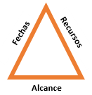
Restricciones
 | Descripcion |  | Fijo | Ajustable | Elegible
Fechas: | Fecha de Inicio: 10/08/2022 - Fecha esperada de entrega 17/08/2022 |  |  | x

Alcance: | Consultar cursos existentes, matricular un nuevo curso, realizar el curso. |  | x

Recursos | 3 Analistas de pruebas |  | x

Estrategia de Pruebas
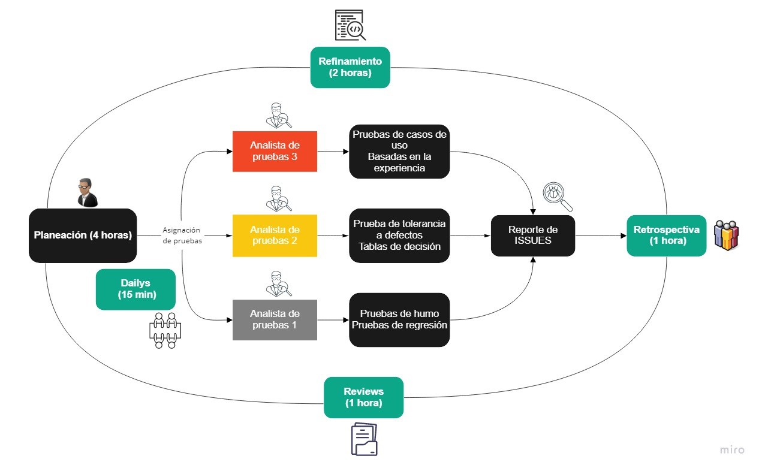

Alcance de Pruebas
Aspectos a realizar en el alcance:
Se verificará que se tenga acceso a la página WEB mediante un usuario y contraseña otorgados por la empresa Choucair Testing. Mediante la barra de búsqueda, se podrá consultar en la base de datos de la página WEB, la disponibilidad del curso consultado, para obtener más información sobre este. Se validará que el usuario (rol) "Reportes" tengan acceso para automatricularse en los cursos disponibles y visualizar toda la información (tutoriales, presentaciones, documentos, evaluaciones, etc), la opción de automatricularse solo se permitirá una vez por curso. Se verificará con el usuario (rol) "Reportes" que tenga acceso a todo el contenido del curso (documentos, videos, presentaciones, evaluaciones, etc), para alcanzar el objetivo de la empresa. El usuario debe de estar matriculado al curso. Se comprobará que la página WEB, en el inicio de sesión, no permita dejar campos vacíos. Con el usuario (rol) "Miscelánea" se intentará realizar la matrícula en los cursos disponibles, obteniendo un resultado negativo debido a los permisos.

Fuera de alcance de pruebas:
Conexión a la base de datos, creación de usuarios, control de permisos de los usuarios, todo lo que este fuera del alcance no será probado.

Criterios
Criterios de Entrada / Supuestos:
Para el inicio de la prueba se cuentan con los siguientes supuestos: -Plataforma WEB actualizada. -Usuarios con su debida autorización de permisos.

Casos de prueba
Diseño de Casos de Prueba |  | Ejecucion

Id de Caso | CPB01 | Resultado Obtenido
Nombre de Caso de prueba | Login | Correcto ingreso en la pagina
Estado del Caso de Prueba | Nuevo
Responsable | Carlos Castro Valencia | Observaciones o Comentarios
Objetivo | Iniciar sesión en la plataforma | N/A
Precondiciones | Estar registrado en la base de datos
 | Tener un usuario y contraseña | Evidencia
Paso a Paso | 1- Ingresar a la pagina "Choucair Academy" | 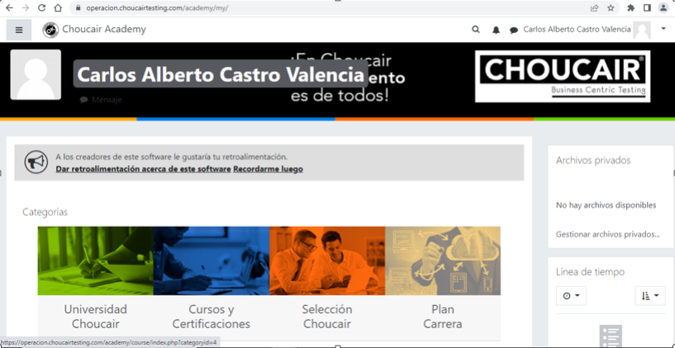
 | 2- Hacer click en el boton "ingresar"
 | 3- Llenar los campos de usuario y contraseña
 | 4- Dar click en el botón "acceder"
Resultado esperado del caso de prueba | Ingresar a la pagina.

Id de Caso | CPB02 | Resultado Obtenido
Nombre de Caso de prueba | Consultar cursos | Se observan todos los cursos disponibles.
Estado del Caso de Prueba | Nuevo
Responsable | Carlos Castro Valencia | Observaciones o Comentarios
Objetivo | Poder visualizar los cursos disponibles | N/A
Precondiciones | Estar en la pagina "Choucair Academy"
 | Estar logueado (Iniciar sesión) | Evidencia
 | Mostrar solo cursos disponibles
Paso a Paso | Dar click en "cursos y certificaciones"
Resultado esperado del caso de prueba | Permite observar todos los cursos que se encuentren disponibles.

Id de Caso | CPB03 | Resultado Obtenido
Nombre de Caso de prueba | Acceso curso | Se puede ver todo el contenido del curso seleccionado. | ue
Estado del Caso de Prueba | Nuevo
Responsable | Carlos Castro Valencia | Observaciones o Comentarios
Objetivo | Visualizar el contenido del curso. | N/A
Precondiciones | Estar en la pagina "Choucair Academy"
 | Estar logueado (Iniciar sesión) | Evidencia
 | Tener el rol (usuario) "Reportes" | 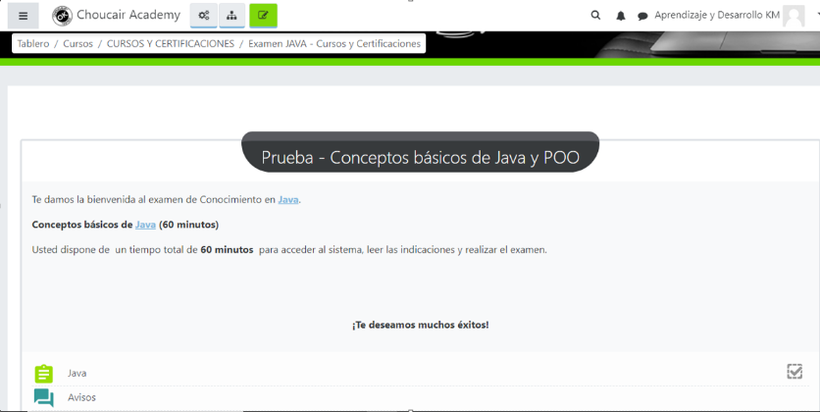
Paso a Paso | 1- Dar click en "cursos y certificaciones"
 | 2- Seleccionar el curso al que quiero acceder
 | 3- Navegar en el curso
Resultado esperado del caso de prueba | Poder ver todo el contenido del curso seleccionado.

Id de Caso | CPM01 | Resultado Obtenido
Nombre de Caso de prueba | Inicio sessión | No se pudo ingresar a la pagina
Estado del Caso de Prueba | Nuevo
Responsable | Carlos Castro Valencia | Observaciones o Comentarios
Objetivo | Iniciar sesión en la plataforma | La plataforma no permite el ingreso, debido a que se dejaron campos vacios.
Precondiciones | Dejar los campos vacios
Paso a Paso | 1- Ingresar a la pagina "Choucair Academy" | Evidencia
 | 2- Hacer click en el boton "ingresar"
 | 3- Dar click en el botón "acceder"
Resultado esperado del caso de prueba | Ingresar a la pagina.

Id de Caso | CPM02 | Resultado Obtenido
Nombre de Caso de prueba | Acceso | No se visualiza el contenido del curso seleccionado.
Estado del Caso de Prueba | Nuevo
Responsable | Carlos Castro Valencia | Observaciones o Comentarios
Objetivo | Visualizar el contenido del curso. | En vista que no esta matriculado, la pagina no permite la visualización del curso.
Precondiciones | Estar en la pagina "Choucair Academy"
 | Estar logueado (Iniciar sesión) | Evidencia
 | Tener el rol (usuario) "Miscelánea" | 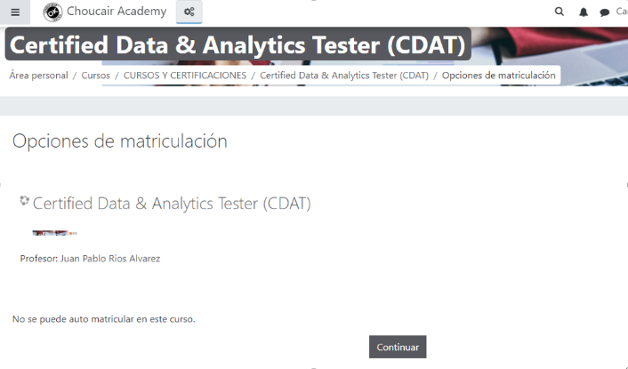
Paso a Paso | 1- Dar click en "cursos y certificaciones"
 | 2- Seleccionar el curso al que quiero acceder
 | 3- Navegar en el curso
Resultado esperado del caso de prueba | Poder ver todo el contenido del curso seleccionado.

Id de Caso | CPM03 | Resultado Obtenido
Nombre de Caso de prueba | Automatricula | No se permite automatricularse en el curso.
Estado del Caso de Prueba | Nuevo
Responsable | Carlos Castro Valencia | Observaciones o Comentarios
Objetivo | Realizar una automatricula en un curso. | Debido al rol (usuario), no se tiene la opción de automatricularse. | (
Precondiciones | Estar en la pagina "Choucair Academy"
 | Estar logueado (Iniciar sesión) | Evidencia
 | El curso seleccionado este disponible | 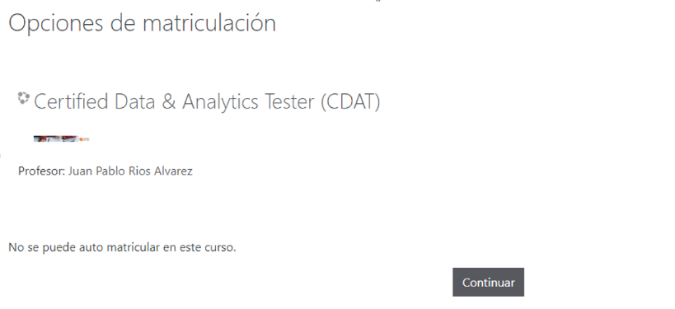
 | Tener el rol (usuario) "Miscelánea"
Paso a Paso | 1- Dar click en "cursos y certificaciones"
 | 2- Seleccionar el curso que quiero automatricular
 | 3- Hacer click en el boton automatricular
Resultado esperado del caso de prueba | Permitir automatricularse en un curso.

